关系图
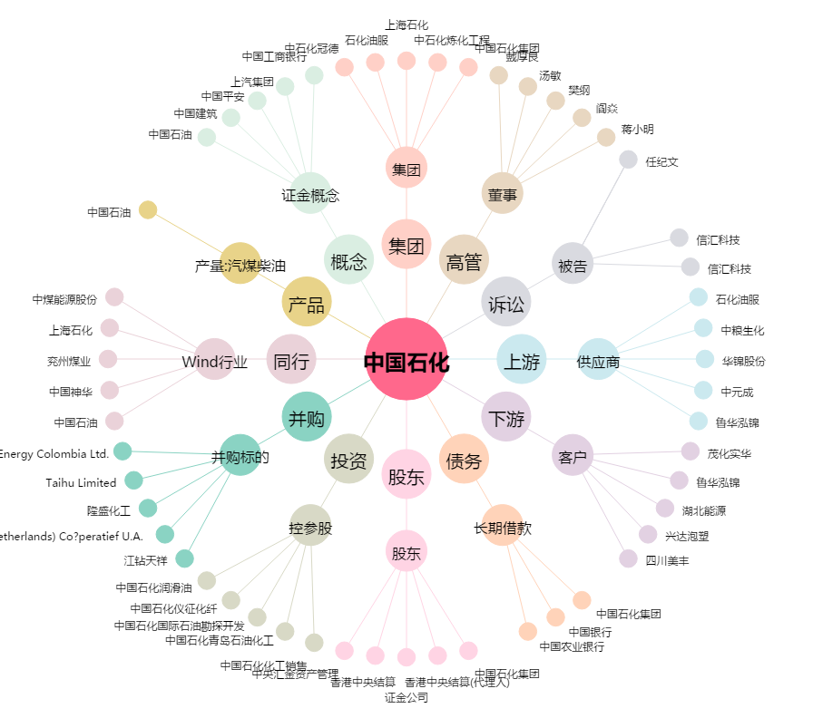
中国石化[600028.SH] - 关系概览图

